취업자 수실업률 추이(e-나라지표)
『취업자 수/실업률 추이』

※그래프

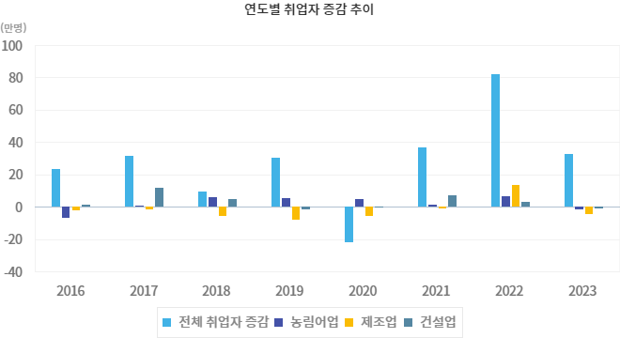

※통계표
통계표명: | 취업자수, 실업자, 실업률, 청년실업률
단위: | 만명, %
 | 2018 | 2019 | 2020 | 2021 | 2022 | 2023 | 202405월 | 202406월 | 202407월 | 202408월 | 202409월 | 202410월
취업자 증감 | 9.7 | 30.1 | -21.8 | 36.9 | 81.6 | 32.7 | 8.0 | 9.6 | 17.2 | 12.3 | 14.4 | 8.3
- 농림어업 | 6.2 | 5.5 | 5.0 | 1.3 | 6.7 | -1.3 | -3.4 | -3.3 | -2.6 | -4.0 | -4.2 | -6.7
- 제조업 | -5.6 | -8.1 | -5.3 | -0.8 | 13.5 | -4.3 | 3.8 | 0.9 | -1.1 | -3.5 | -4.9 | -3.3
- 건설업 | 4.7 | -1.5 | -0.4 | 7.4 | 3.3 | -0.9 | -4.7 | -6.6 | -8.1 | -8.4 | -10.0 | -9.3
실업자 | 107.3 | 106.3 | 110.8 | 103.7 | 83.3 | 78.7 | 88.4 | 85.7 | 73.7 | 56.4 | 62.2 | 67.8
실업률(%) | 3.8 | 3.8 | 4.0 | 3.7 | 2.9 | 2.7 | 3.0 | 2.9 | 2.5 | 1.9 | 2.1 | 2.3
청년실업자 | 40.8 | 38.6 | 37.0 | 32.6 | 27.2 | 24.3 | 27.6 | 25.1 | 22.3 | 16.2 | 19.9 | 21.5
청년실업률(%) | 9.5 | 8.9 | 9.0 | 7.8 | 6.4 | 5.9 | 6.7 | 6.2 | 5.5 | 4.1 | 5.1 | 5.5
출처: | 통계청「경제활동인구조사」
주석: | * 취업자 증감은 전년동기비
 | * 청년실업자 및 청년실업률 연령 기준 : 15~29세
 | * 실업자 및 실업률 통계의 경우, 1999년 5월부터 구직기간 4주 기준으로 변경되어 시계열 단절
 | 이전 자료는 경제활동인구 총괄 1주 기준 참고(kosis.kr)

※의미분석
지표설명 | ■ 고용지표 개념 o 조사대상월 15일 현재 만 15세 이상 인구 중 경제활동인구를 대상으로 고용지표를 조사 ※ 취업자 : 가. 조사대상주간에 수입을 목적으로 1시간 이상 일한자 나. 동일가구내 가구원이 운영하는 농장이나 사업체의 수입을 위해 주당 18시간이상 일한 무급가족종사자 다. 직업 또는 사업체를 가지고 있으나 일시적인 병 또는 사고, 연가, 교육, 노사분규 등의 사유로 일하지 못한 일시 휴직자 실업자 : 조사대상주간에 수입있는 일을 하지 않았고, 지난 4주간 일자리를 찾아 적극적으로 구직활동을 하였던 사람으로서 일자리가 주어지면 즉시 취업이 가능한 사람 실업률: 실업률(%)=(실업자/경제활동인구) × 100 청년실업률: 청년실업률(%)=(15~29세 실업자/ 15~29세 경제활동인구) × 100 ■ 지표의의 및 활용도 o 국민의 경제활동 즉, 국민의 취업, 실업 등과 같은 특성을 조사하여 거시경제 분석과 인력자원의 개발정책 수립에 필요한 기초 자료를 제공 ■ 수치해석 방법 o 고용상황은 취업자수 증감을 주요한 기준으로 실업률 등을 여타 고용지표를 감안하여 판단하는 것이 바람직 o 고용지표는 인구구조 변화에 영향을 많이 받는 측면이 있으므로 해석상 이를 감안할 필요 - 예 : 실업자수는 고용사정 악화 뿐만 아니라 인구증가에 따라서도 증가 o 고용지표는 계절적 요인에 크게 좌우되므로 이를 제거하기 위해 통상적으로 전년동기와 비교 o 국제노동기구(ILO) 고용통계기준 개정에 따라 실업자의 구직기간을 1주에서 4주로 변경 · 확정하여 1999년 6월(월별), 1999년 3/4분기(분기별), 2000년(연도별) 자료부터 실업자의 구직기간 요건을 4주로 변경하여 제공하고 있음 - 예 : 98년 6월의 실업자는 구직기간 1주요건이 적용되었으나 99년 6월 실업자는 구직기간 4주 요건이 적용되어 비교시 주의를 요함
지표해석 | ■ 기간별 증감 및 변동요인 o 전년대비 취업자 증가규모는 2010년 34.5만명, 2011년 49.4만명, 2012년 42.8만명, 2013년 34.5만명, 2014년 59.8만명, 2015년 28.1만명, 2016년 23.1만명, 2017년 31.6만명, 2018년 9.7만명, 2019년 30.1만명, 2020년 -21.8만명, 2021년 36.9만명, 2022년 81.6만명, 2023년 32.7만명 o 2024년 10월 고용률은 63.3% (전년동월대비 동) ※ 15~64세(OECD비교기준) 고용률 : 69.8%(전년동월대비 0.1%p 상승) o 취업자는 2884.7만명으로 전년동월대비 8.3만명 증가 o 실업률은 2.3%로 전년동월대비 0.2%p 상승 o 실업자는 67.8만명으로 전년동월대비 5.1만명 증가
유의사항 | o 고용상황은 취업자수 증감을 주요한 기준으로 실업률 등을 여타 고용지표를 감안하여 판단하는 것이 바람직 o 고용지표는 인구구조 변화에 영향을 많이 받는 측면이 있으므로 해석상 이를 감안할 필요 (예 : 실업자수는 고용사정 악화 뿐만 아니라 인구증가에 따라서도 증가) o 실업률 등 고용지표는 계절적 요인에 크게 좌우되므로 이를 제거하기 위해 통상적으로 전년동기와 비교

※관련용어
취업자: | 조사대상주간에 수입을 목적으로 1시간 이상 일한자
실업자: | 근로능력이 있고 조사대상주간을 포함한 지난 4주간 적극적으로 구직활동을 하였으나 수입 있는 일을 하지 않은 자
실업률: | 실업자/경제활동인구 × 100
청년실업률: | 15~29세 실업자/ 15~29세 경제활동인구 × 100
기저효과(Base effect): | 지표를 평가하는데 있어 기준시점과 비교시점의 상대적 차이에 따라 그 결과값이 실제보다 왜곡되어 나타나는 현상

※지표정보
담당 부서 및 연락처 | 기획재정부, 인력정책과, 044-215-8537
최근 갱신일 | 2024-11-25(입력예정일 : 2024-12-20)
자료 출처 | 『고용동향』(매 익월 중순)
공표 주기 | 매월

